概要
目標角度と現在角度の推移
項目 | 値
生成日時 | 2026-09-22 01:21:21
記録点数 | 4787
記録時間 [s] | 478.65
最終目標角度 [deg] | 90
最終指令角度 [deg] | 90
最終現在角度 [deg] | 89.676506286
最終角度誤差 [deg] | 0.32349371432
最大追従誤差 [deg] | 2.008407904
最終状態 | FINISHED

把持点（生値） | 最小法線力 [N] | 平均法線力 [N] | 最大法線力 [N]
AMIR1 左指 | 2.3317589344E-11 | 14.848055675 | 25.735877907
AMIR1 右指 | 2.3317600228E-11 | 14.982185388 | 25.773009216
AMIR2 左指 | 1.5903817584E-11 | 13.722291727 | 22.345668408
AMIR2 右指 | 1.5900899921E-11 | 13.851840256 | 22.286078398

把持点（把持直後=0補正） | 最小変動 [N] | 平均変動 [N] | 最大変動 [N]
AMIR1 左指 | 0.0015243624484 | 9.5196293667 | 15.697564209
AMIR1 右指 | 0.00028729970288 | 9.9576585804 | 15.992008023
AMIR2 左指 | 0.00027213808477 | 7.4487009002 | 11.951558138
AMIR2 右指 | 0.0015397977803 | 7.8780700306 | 12.141210379

把持点の法線力推移（表示用平滑値）
物体重心位置 | 初期値 [m] | 最終値 [m] | 変位 [m]
X | -4.8304295193E-22 | 0.98023192288 | 0.98023192288
Y | -1.2219049697E-20 | 0.98060429832 | 0.98060429832

把持直後基準の法線力変動

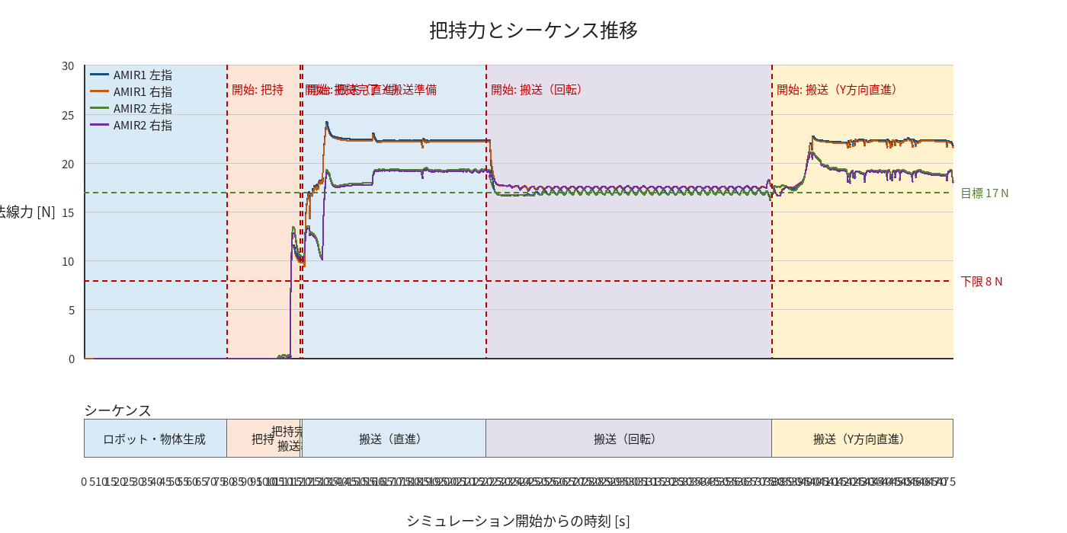

物体姿勢 XYZ（Roll・Pitch・Yaw）

物体重心位置のX-Y軌跡（Zは除外）

